Raffineries & importateurs d'or
Raffineries et importateurs d'or dont l'activité devrait être soumise à la ROHMA | Statut au 12.05.2014 |  |  | 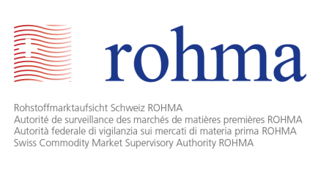
Nom | Lieu | Chiffre d'affaires | Capital (CHF)

Argor - Heraeus SA | Mendrisio | 4'800'000'000 Euros (2011) | 6,369,000
Bohar Swiss Mining SA | Fribourg | n.d | 100,000
Cendres + Métaux SA | Bienne | n.d. | 2,800,000
Metalor | Zell | n.d. | 230,000
MKS (Switzerland) SA | Genève | n.d. | 30,000,000
Monetary Institute SA | Genève | n.d. | 105,000
Pamp SA | Castel San Pietro | n.d. | 6,600,000
PX Précinox S.A. | La Chaux-de-Fonds | n.d. | 1,000,000
Swiss Golden Metals Financial SA | Genève | n.d. | 100,000
VAG Investment SA | Genève | n.d. | 4,000,000
Valcambi SA | Balerna | n.d. | 12,000,000
Nombre de raffineries et importateurs d'or dont l'activité devrait nécessiter l'octroi d'une licence: | 11

